Sheet1
자료구조 Term-Project

 | 성명 | 김성곤 | 학번 | 760009 | 제출일자 | 2011년 12월 일

 | Term 주제 |  | Goni Worm

 | 1. 주제
 | - Goni Worn 지렁이(#)가 별(*)을 먹게되면 꼬리가 늘어나며, 지렁이의 속도가 증가한다.

 | 2. 선정이유
 | - Game 알고리즘을 하게되면 모든 프로그램을 할 수 있다는 자신감 형성
 | - 모든 사람들이 관리 프로그램을 하여 차별성을 두기 위해 선정
 | - 1학기 때 구현하지 못했던 꼬리 움직임 구현을 위한 도전

 | 3. 특이사항
 | - getch, getchar, scanf 형식을 통한 번호 입력이 아닌 방향키를 이용한 움직임 구현
 | - 함수를 통한 게임 및 메뉴에 적합하게 창크기가 자동으로 조절이 됨
 | - Push, Pop 기능을 이용한 지렁이의 꼬리 수 증가 및 감소
 | - 꼬리의 부드러운 움직임을 위한 최적의 알고리즘 선정
 | - kbhit 을 이용한 속도 증가의 기능 추가
 | - 컬러함수를 통한 색다른 Design 형성

 | 4. ScreenShot 설명
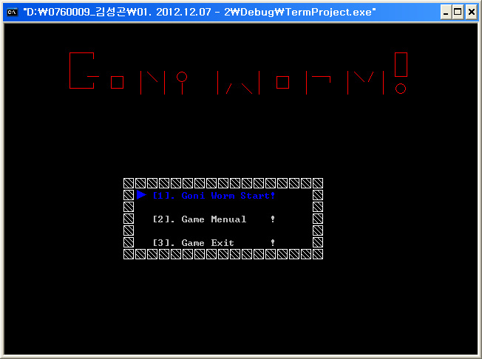

색깔이 계속 바뀐다.
Kbhit을 이용하여
멀티쓰레드 기능 사용

화살표 가 가르키는
부분은 색깔이 계속
바뀌게 된다.

 | ==> 메인 출력화면 메뉴는 게임 시작, 게임 매뉴얼, 게임 종료 3가지로 이루어져 있으며
 | Goni Worm 이라는 부분과 화살표가 선택된 메뉴는 컬러가 계속 변하게 된다.

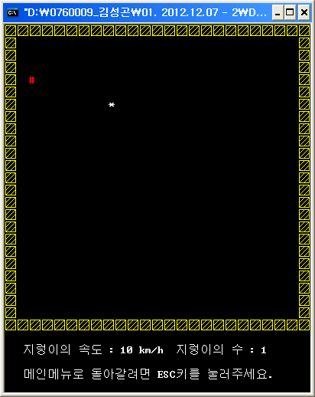

지렁이의 속도와 지렁이의 수
를 실시간으로 확인 할 수 있다.

 | ==> 게임 시작화면 지렁이의 속도 및 현재 지렁이의 개수를 표시하게 되며 ESC키를
 | 누를경우 메인메뉴로 돌아가게 된다.


Push 할 수 없을 때, (꼬리 늘리기)
나오는 Message (Sleep 사용)

 | ==> Push 기능 구현 현재 지렁이의 개수가 1개이기 때문에 더 이상 지렁이의 꼬리를
 | 늘릴수가 없다는 메시지가 뜬다.
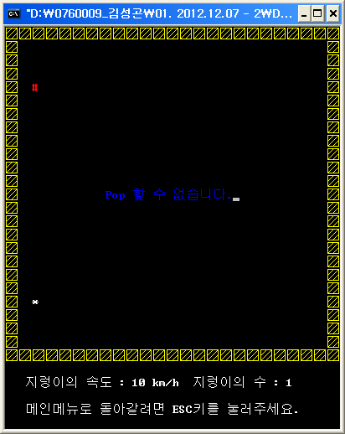

Pop 할 수 없을 때, (꼬리 줄이기)
나오는 Message (Sleep 사용)

 | ==> Pop 기능 : 지렁이의 꼬리의 개수를 최대 1개까지 줄인다. 현재 꼬리가 1개 이므로
 | 꼬리를 줄일 수 없다는 메시지가 뜬다.
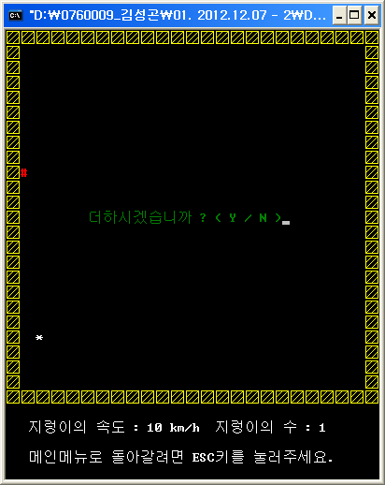

Y, y, N, n 소문자 대문자 상관 없다.
다른키를 누르면 작동 안됨

 | ==> 죽은 화면 더 할 것인지에 대한 여부를 묻게된다. Y를 선택하게 되면 다시 게임이
 | 시작되며, N을 누를경우 메인메뉴로 돌아가게 된다. (다른키를 누를경우 동작안됨)
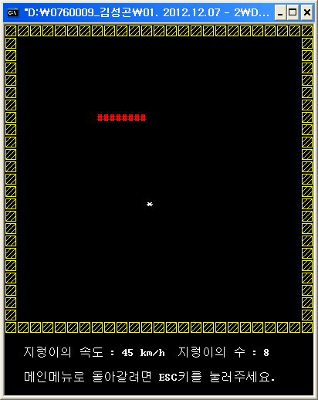

리스트를 이용한 꼬리증가

지렁이의 갯수와
속도가 증가하였다.

 | ==> 별을 먹음으로써 지렁이의 개수가 증가하고 ( 리스트 사용 ) 속도가 증가하였다.
 | 또한 Push ( 늘리기 ) Pop ( 줄이기 ) 의 기능을 사용 할 수 있다.
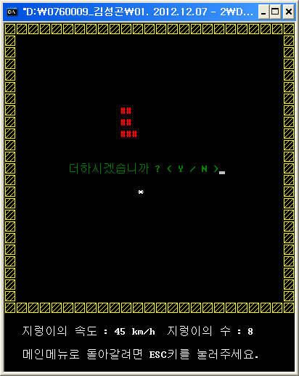

머리

 | ==> 지렁이의 머리와 중간의 꼬리가 박아 죽게되는 알고리즘 구현
 | 벽과 자신의 꼬리에 박게되면 죽는다.
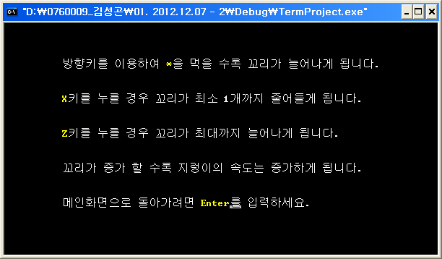

 | ==> 도움말 화면 특수키 부분만 컬러함수를 이용하여 색을 바꾸엇다.
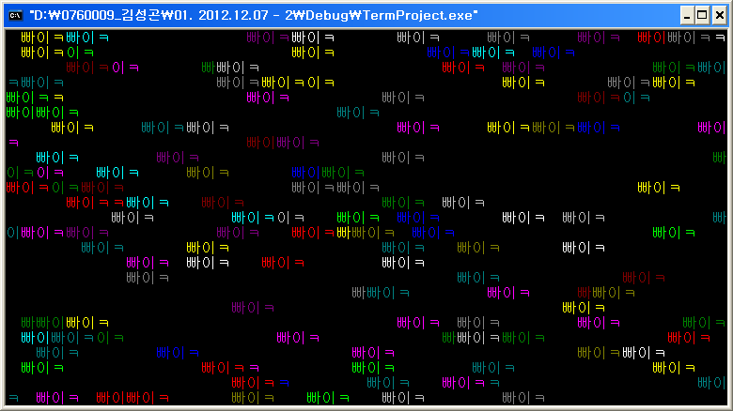

 | ==> 게임 종료시 나오는 약간의 Event성 화면 Srand와 Gotoxy를 이용한
 | 화면전체의 다른색으로의 글씨 출력

 | 4. ScreenShot 설명

